CollectiveAccess
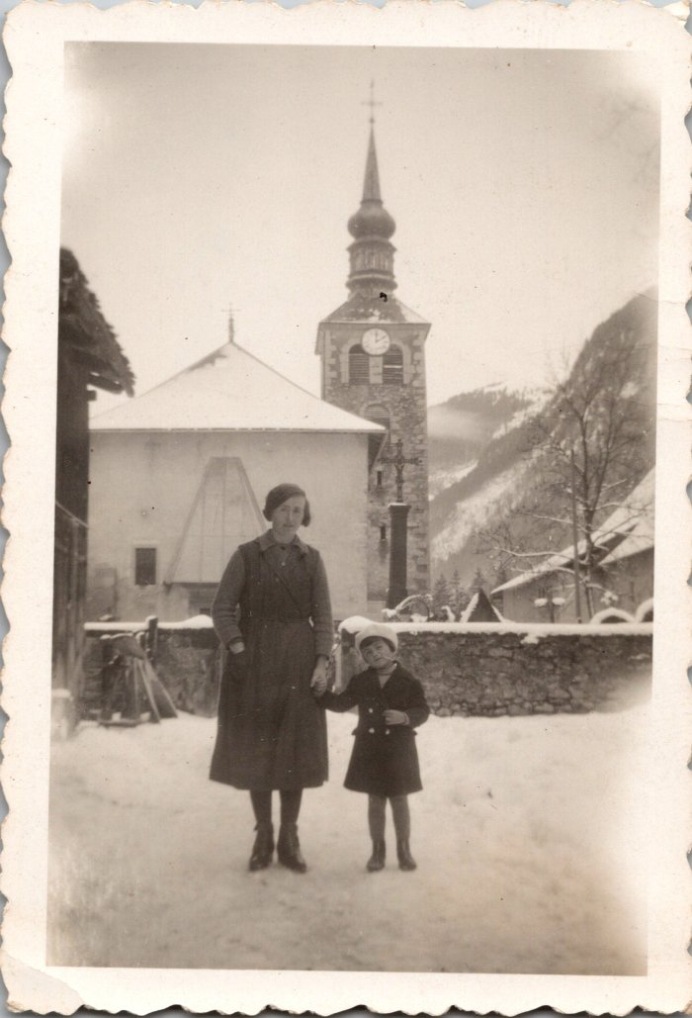
Image | Object | Description | Date
 | Photo d'une femme et d'un enfant devant l'église et l'ancien cimetière (12-050) | Photo d'une femme et d'un enfant devant l'église et l'ancien cimetière
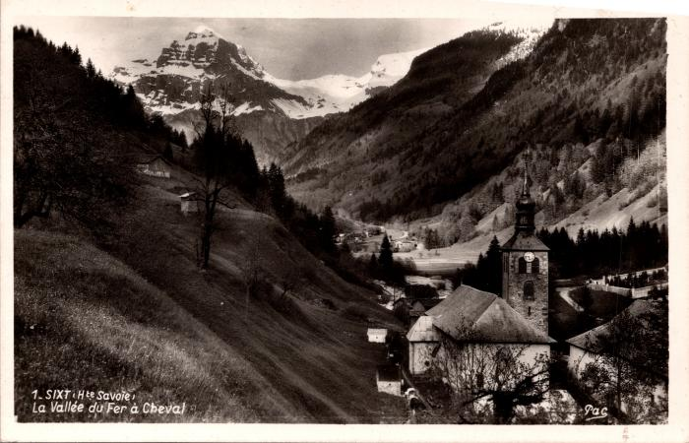 | Vue générale du bourg de Sixt et de l'église (2-1147) | Vue générale du bourg de Sixt et de l'église
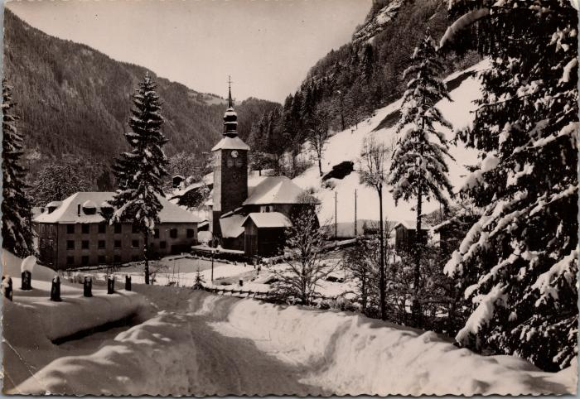 | Sixt, l’abbaye et l’église l’hiver (2-1846) | Sixt, l’abbaye et l’église l’hiver
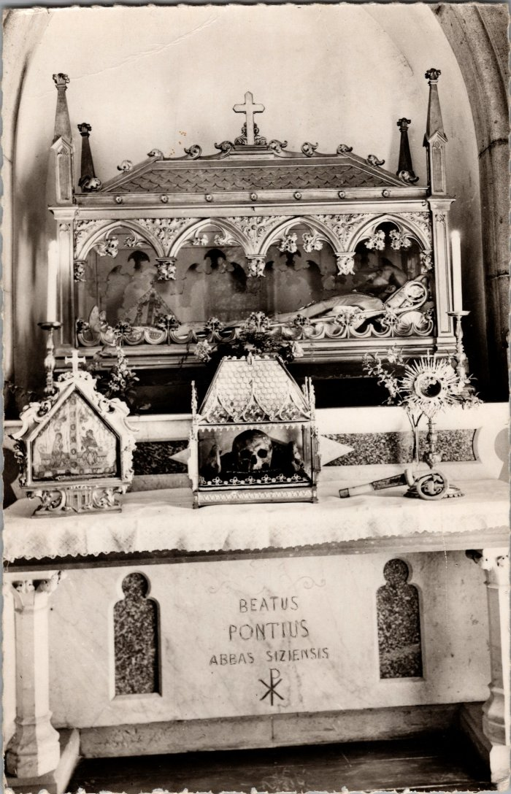
 | Reliques de Ponce de Faucigny (2-3597) | Reliques de Ponce de Faucigny, fondateur de l'abbaye de Sixt dans l'église.
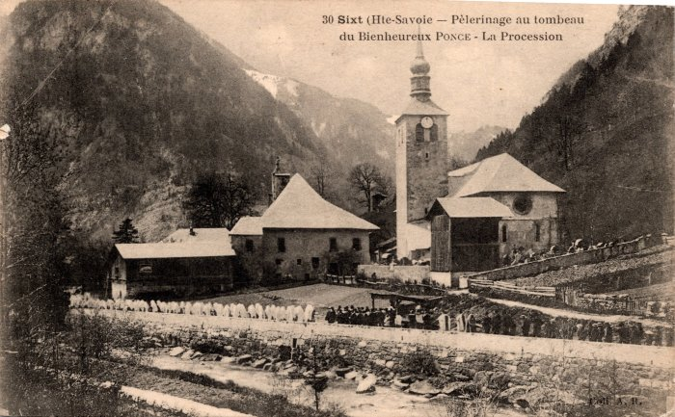 | Pèlerinage au tombeau du Bienheureux Ponce – La Procession (2-455) | Pèlerinage au tombeau du Bienheureux Ponce – La Procession
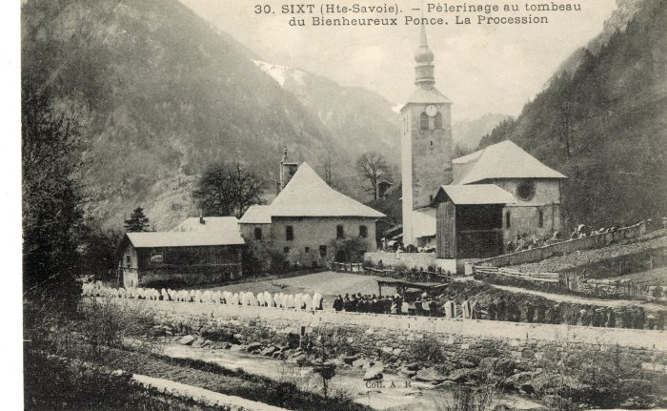 | Le pèlerinage au tombeau du Bienheureux Ponce, la procession (56-012) | Le pèlerinage au tombeau du Bienheureux Ponce, la procession
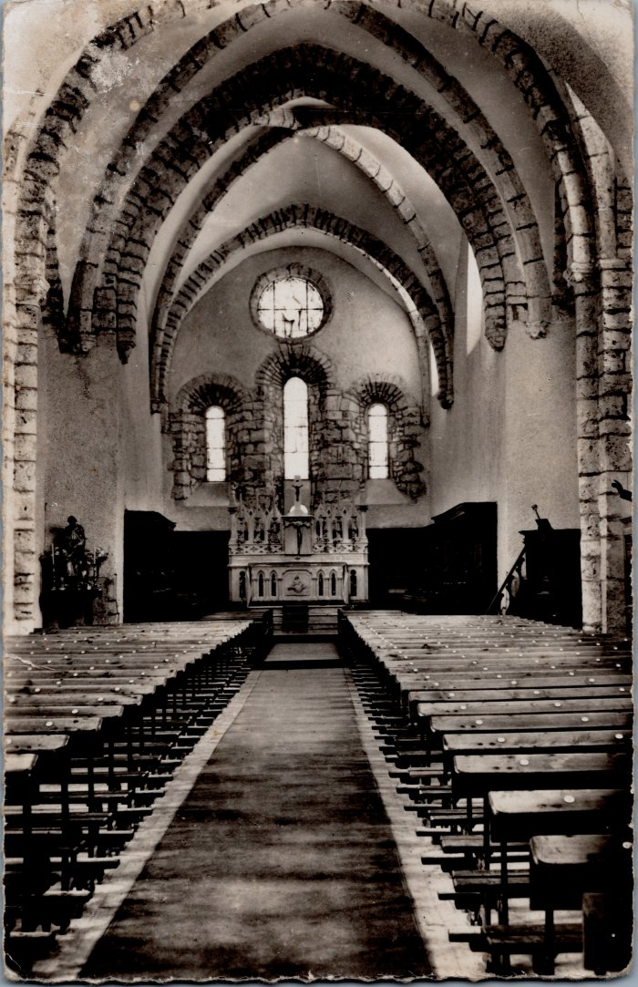
 | Carte postale, intérieur de l'Eglise à Sixt (XIIIe siècle) (6-039) | Carte postale, intérieur de l'Eglise à Sixt (XIIIe siècle)
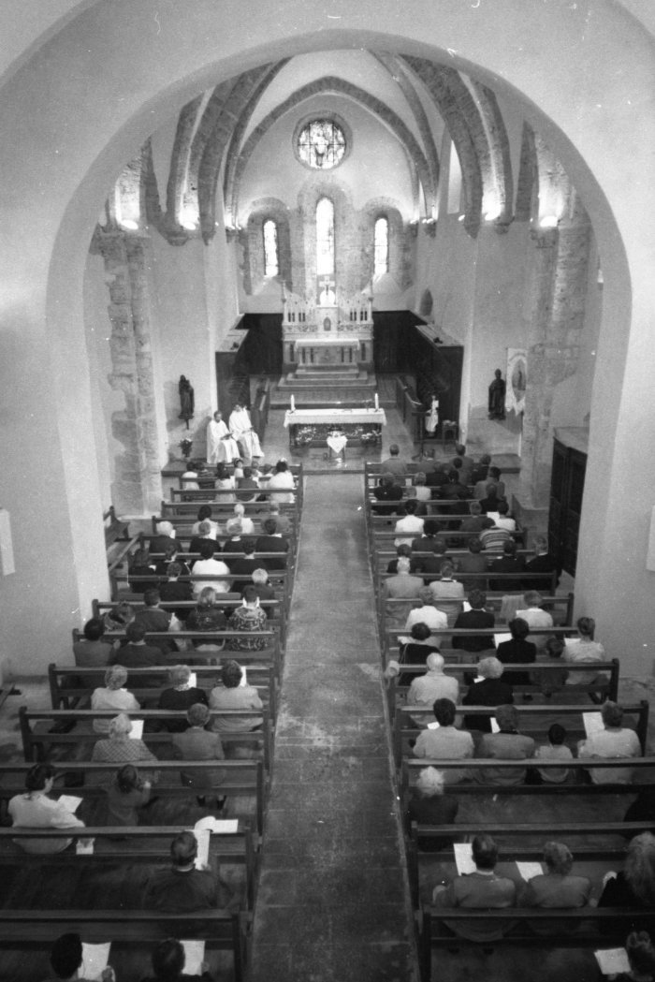
 | Photos dans l'église de Sixt-Fer-à-Cheval (7-015) | Photos dans l'église de Sixt-Fer-à-Cheval
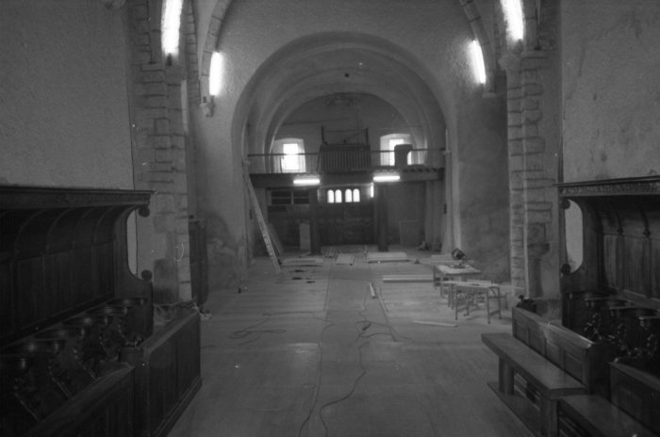 | Photos lors des travaux dans l'église et à l'abbaye (7-016) | Photos lors des travaux dans l'église et à l'abbaye
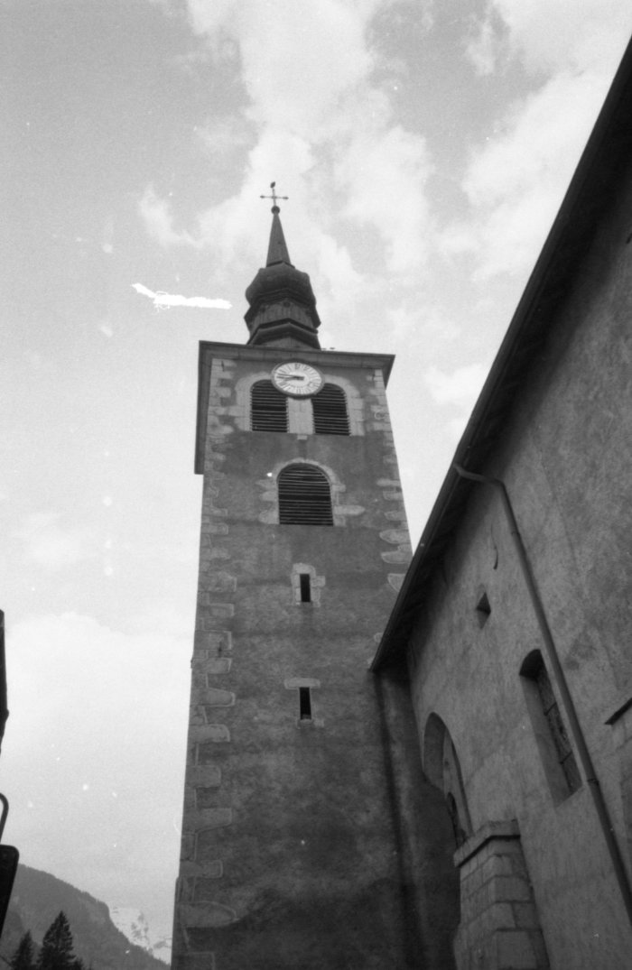
 | Photo du clocher de l’église (7-019) | Photo du clocher de l’église
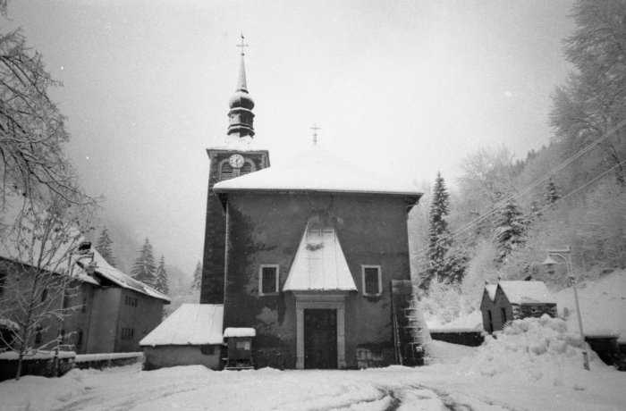 | Photo de l'église de Sixt l'hiver (7-020) | Photo de l'église de Sixt l'hiver
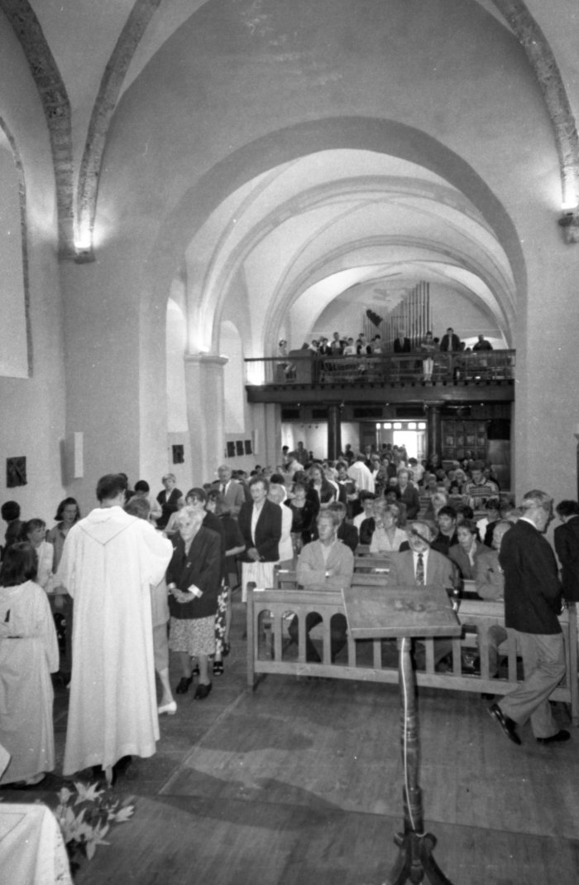
 | Photos lors d'une communion dans l'église de Sixt (7-021) | Photos lors d'une communion dans l'église de Sixt

